상품제안서
이노젠 TPW-8000 스누즈 투명디스플레이 스마트 탁상시계 | 상품코드: F30983

 |  |  |  |  |  |  | 02-412-0044 | www.easy1.co.kr
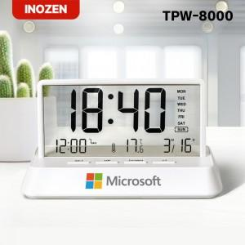

【상세/제작정보】 | 박스당 입수량 : 60개 박스당 택배비 : 5,000원(vat별도)

【인쇄/포장옵션】 | 실크, 레이저, 풀칼라 / 포장지포장

【공급단가】 | 수량 | 50~ | 100~ | 500~ | 1,000~ | 2,000~
*VAT별도 | 단가 | 7,750원 | 7,620원 | 7,440원 | 7,250원 | 7,130원

【상품 URL】 | http://www.easy1.co.kr/src/goods_detail.php?gdno=30983

